2-Pytle na infekční odpad
Příloha č. 1 - Technická specifikace včetně cenové nabídky (ocenění)
NÁZEV VZ: |  | VÝZVA Č. 1 - DYNAMICKÝ NÁKUPNÍ SYTÉM - PYTLE A SÁČKY PRO NEMOCNICE PLZEŇSKÉHO KRAJE
KATEGORIE |  | KATEGORIE 2 - PYTLE NA INFEKČNÍ ODPAD Z MATERIÁLU LDPE (Polyethylen)
NÁZEV DODAVATELE: |  | DOPLNÍ DODAVATEL
SÍDLO: |  | DOPLNÍ DODAVATEL
IČO/DIČ: |  | DOPLNÍ DODAVATEL
STATUTÁRNÍ ZÁSTUPCE: |  | DOPLNÍ DODAVATEL
KONTAKTNÍ OSOBA: |  | DOPLNÍ DODAVATEL
E-MAIL |  | DOPLNÍ DODAVATEL
Zadavatelem uvedená specifikace a technické parametry představují minimální požadavky zadavatele na dodávku pytlů, který je předmětem plnění této kategorie DNS. Dodavatel může nabídnout řešení a zboží s lepšími parametry (v případě, že lze objektivně stanovit, že se jedná o parametry lepší), nikoliv s parametry horšími (či horší kvality), než požaduje zadavatel. Zadavatel připouští i jiná kvalitativně a technicky obdobná řešení za podmínky, že nesmí dojít ke zhoršení požadovaných parametrů. Předmětem dodávky musí být zboží nové a originální.
Dodavatel nesmí v tabulce měnit, slučovat, přidávat nebo vypouštět položky jednotlivých parametrů, které obsahuje Příloha č. 1. V relevantních sloupcích tabulky ( cena za MJ, sazba DPH, název produktu, Objednací číslo a obchodní označení) dodavatel doplní, jaké zboží konkrétně nabízí a za jakou cenu jej nabízí. Dodavatel vyplní všechny relevantní položky v sloupcích, když v nich poskytne technické informace o nabízeném plnění tak, aby je zadavatel byl schopen kvalifikovaně posoudit a porovnat s jinými nabídkami. Nepřípustná změna tabulky Technická specifikace vč ocenění nebo porušení dalších požadavků znamená nesplnění požadavků zadavatele uvedených v zadávacích podmínkách.
Pytle a sáčky z materiálu LDPE (Polyethylene) a HDPE (Mikroten)
Předmět plnění - parametry požadované zadavatelem | Počet ks v balení/roli | Měrná jednotka (1 ks sáčku/pytle např. v roli) | Předpokládaný odběr MJ za 12 měsíců plnění (v ks) | Cena za 1 ks měrné jednotky (MJ) v Kč bez DPH | Sazba DPH (v %) | Celková cena za předpokládaný odběr za 12 měsíců plnění v Kč bez DPH | Celková cena za předpokládaný odběr za 12 měsíců plnění v Kč včetně DPH | Název produktu (obchodní název) | Počet balení/rolí v 1 kartonu (velikost nabízeního balení) | Objednací číslo | Výrobce
PYTEL ČERVENÝ 70 x 110 cm 100MI, INFEKČNÍ ODPAD | DOPLNÍ DODAVATEL | 1 ks | 57,000 | 0.00 Kč | 0% | 0.00 Kč | 0.00 Kč | DOPLNÍ DODAVATEL | DOPLNÍ DODAVATEL | DOPLNÍ DODAVATEL | DOPLNÍ DODAVATEL
PYTEL ČERVENÝ 70 x 110 cm 170 - 200 MI, INFEKČNÍ ODPAD | DOPLNÍ DODAVATEL | 1 ks | 1,800 | 0.00 Kč | 0% | 0.00 Kč | 0.00 Kč | DOPLNÍ DODAVATEL | DOPLNÍ DODAVATEL | DOPLNÍ DODAVATEL | DOPLNÍ DODAVATEL

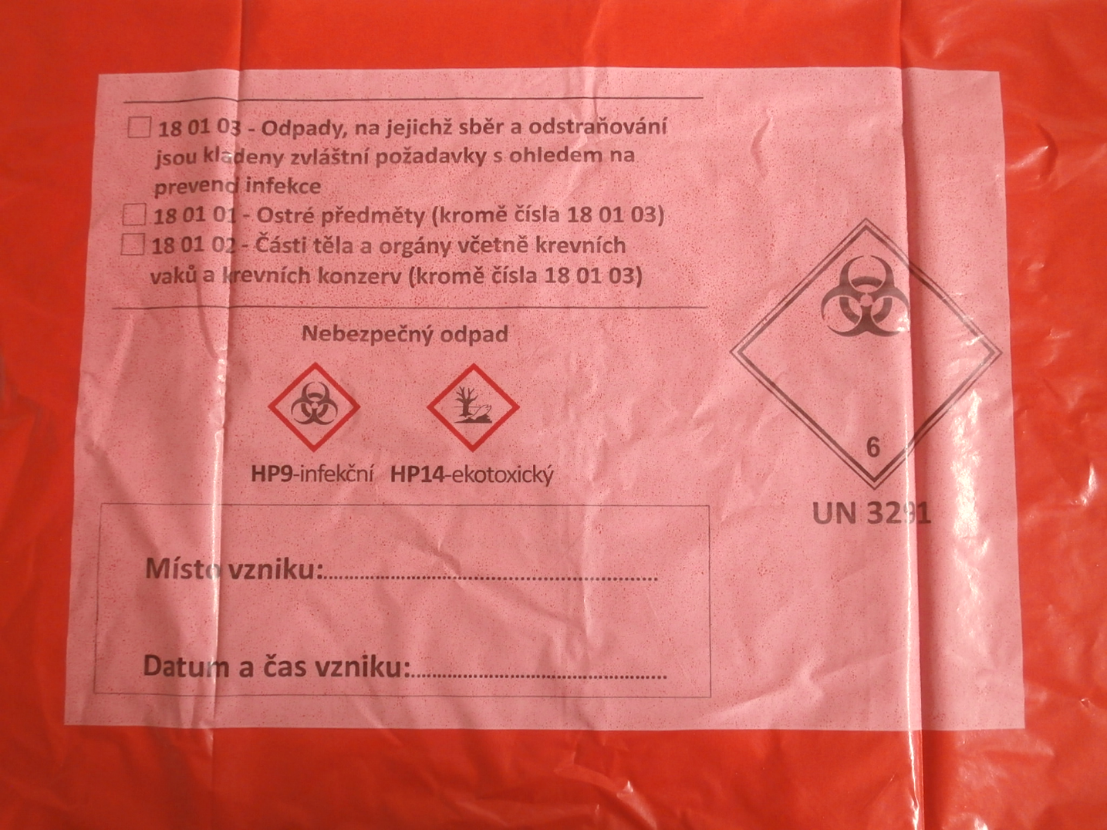
Celková nabídková cena za předmět plnění (předmět hodnocení): | Cena v Kč bez DPH: |  | 0.00 Kč
 | DPH v Kč : |  | 0.00 Kč
 | Cena v Kč včetně DPH: |  | 0.00 Kč

Splnění minimálních požadovaných parametrů a vzhled potisku:
Pytle a sáčky z materiálu LDPE (Polyethylene) a HDPE (Mikroten) |  |  | Zboží splňuje ANO/NE/popis
Musí splňovat vyhlášku 273/2021 §72 odst.2 pro "Zdravotnický odpad" a zákon "O přepravě nebezpečných látek" - ADR 111/1994, § 23 |  |  | DOPLNÍ DODAVATEL |  |  |  | Instruktivní foto:
Značení pytlů musí obsahovat zejména: |  |  | DOPLNÍ DODAVATEL
Písemný názvem odpadu, jeho katalogovým číslem a dále kódem a názvem nebezpečné vlastnosti, nápisem „nebezpečný odpad“ a výstražným grafickým symbolem pro nebezpečnou vlastnost. |  |  | DOPLNÍ DODAVATEL
Označení kódem a názvem nebezpečné vlastnosti, nápisem „nebezpečný odpad“ a výstražným grafickým symbolem se uvádí na označovacím štítku. |  |  | DOPLNÍ DODAVATEL
Označovací štítek, název odpadu a jeho katalogové číslo musí být při běžném nakládání viditelné pro osobu nakládající s nebezpečnými odpady. |  |  | DOPLNÍ DODAVATEL
Název odpadu a jeho katalogové číslo mohou být součástí štítku, v takovém případě musí být uvedeny stejnou velikostí písma jako nápis „nebezpečný odpad“. |  |  | DOPLNÍ DODAVATEL
Část štítku s názvem odpadu a jeho katalogovým číslem se nezapočítává do minimálních rozměrů štítku. |  |  | DOPLNÍ DODAVATEL

PROHLÁŠENÍ
Prohlašuji, že:
- jsem se seznámil se zadávacími podmínkami výše uvedené veřejné zakázky, na kterou podávám nabídku;
- nabídková cena a veškeré údaje, informace, doklady a dokumenty v nabídce jsou pravdivé a odpovídají skutečnosti;
- jsem si ve lhůtě pro podání nabídek vyjasnil sporná ustanovení a se zadávacími podmínkami souhlasím a respektuji je;
- v organizaci dodavatele ani v organizacích poddodavatelů prokazujících kvalifikaci nepůsobí veřejný funkcionář podle § 4b zákona č. 159/2006 Sb., o střetu zájmů, v platném znění, který vlastní podíl představující alespoň 25 % účasti společníka v obchodní společnosti
- přijímám zadávací, technické, administrativní obchodní a platební podmínky včetně návrhu rámcové dohody ve výše uvedené veřejné zakázce.

V ....................... dne ...................2025

.....................................................................
osoba oprávněná zastupovat dodavatele
titul, jméno, příjmení, funkce

